Sheet1
工人姓名 NAMA |  |  |  | SISKA |  |  |  |  |  |  |  | 編號 KODE : |  | JICB-60142
報到日 DAFTAR |  |  |  | 2025-05-17 |  |  |  |  | 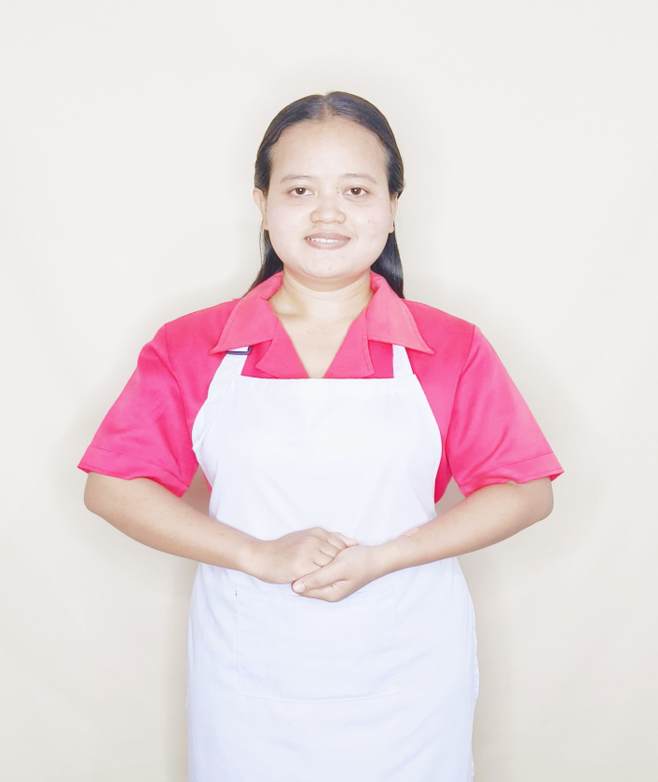
性別 KELAMIN |  |  |  | 女 PEREMPUAN
出生日TGL LAHIR |  |  |  | 2001-08-14
年齡 UMUR |  |  |  | 24
出生地TPT LAHIR |  |  |  | BREBES
身高TINGGI / 體重BERAT |  |  |  | 153 |  | 公分/ | 55 | 公斤
宗教 AGAMA |  |  |  | 回教 Islam
學歷 PENDIDIKAN |  |  |  | 專科 SMK
語言能力 BAHASA |  |  |  | 剛學 MULAI | 一點 DIKIT | 一般 BIASA | 可以 BAIK | 很好 BAGUS
國語 MANDARIN |  |  |  | V
粵語 KANTONIS |  |  |  |  | V
印尼語 INDO |  |  |  |  |  |  |  | V
婚姻狀況 STATUS NIKAH |  |  |  | 未婚 Single
配偶姓名/年齡 NAMA/UMUR
配偶工作 KERJAAN SUAMI
小孩人數 JUMLAH ANAK
女孩和年齡 PUTRI / UMUR
男孩和年齡 PUTRA / UMUR

地址 ALAMAT |  |  |  | DESA GEMBONGA MEKAR RT002 RW004 KEC.BABAKAN KAB.CIREBON
是否有工作經驗 APAKAH ADA PENGALAMAN KERJA
國家地點 NEGARA |  |  | 工作期間 LAMA |  |  | 工作內容 PEKERJAAN YANG DILAKUKAN
印尼 | JAKARTA |  | 2021-2024 |  |  | JAGA ANAK 16TH AUTISM.KELAKUAN SAMA DENGAN ANAK KECIL. TIDAK BISA BICARA.BANTU MANDIKAN.KASIH MAKAN (MINUM OBAT).TEMANI BELAJAR DAN BERMAIN.ADA 2 ANJING KECIL .MAJIKAN ORANG ORANG HONGKONG 照顧 16 歲以下的小孩。自閉症。行為與小孩子完全一樣。不能說話。幫忙洗澡。餵食（吃藥）。陪伴學習和玩耍。有兩隻小狗.雇主是香港人
家屬資料 DATA KELUARGA
父親姓名 NAMA AYAH |  |  |  | SUTANA |  |  |  | 年齡 UMUR |  | 46 | 父親工作 KERJAAN AYAH |  |  |  | 農夫
母親姓名 NAMA IBU |  |  |  | CASTIAH |  |  |  | 年齡 UMUR |  | 40 | 母親工作 KERJAAN IBU |  |  |  | 農夫
兄妹人數 TOTAL SAUDARA |  |  |  | 1 | 兄妹中你的排行是第… DIANTARA SAUDARA, URUTAN ANDA KE… |  |  |  |  |  |  |  |  |  |  | 1
兄弟/年齡 SDR LAKI / UMUR |  |  |  | - |  |  |  | 姐妹/年齡 SDR CEWEK / UMUR |  |  |  |  | 18
1. 你是否可以吃豬肉 Apakah Anda boleh makan daging babi ?
2. 是否可以在工作時不用手機 Apakah saat jam kerja bisa tanpa pakai hp ?
3. 你是否會害怕狗 Apakah Anda takut pada anjing?
4. 你可以抱幾公斤 Anda kuat gendong berapa kg: |  |  |  |  |  |  |  |  |  |  |  | 58公斤
備註PS |  | CALON PEKERJA MIGRAN INDONESIA DARI CABANG BREBES

 | NAMA SPONSOR : BU ADAH
 | NOMOR HP : -
 | VAKSIN : 2X

